Tabela 1
Tabela 1: Podaci o osiguranju za period od 1. januara do 30. novembra 2023. godine
Table 1: Insurance data for the period 1st of January - 30th of November 2023

Šifra Code | Vrste osiguranja/ Class of Insurance | Osiguranja/ Policies |  | Štete/ Claims
 |  | Broj osiguranja/ Number of Insurance | Bruto fakturisana premija/ Gross written premium GWP (€) | Broj šteta/ Number of Claims | Riješene štete/ Settled Claims
 |  |  |  |  | Broj/ Number | Iznos/ Amount (€)
01 | Osiguranje od nezgode/ Accident insurance | 48,857 | 11,850,180 | 9,442 | 8,768 | 5,591,895
02 | Zdravstveno osiguranje/ Health insurance | 17,052 | 5,675,120 | 32,154 | 30,355 | 2,303,033
03 | Osiguranje motornih vozila/ Motor vehicle Insurance | 19,647 | 8,384,878 | 3,399 | 3,004 | 4,316,908
04 | Osiguranje šinskih vozila/ Railway rolling stock insurance | 2 | 184,150 | 0 | 0 | 0
05 | Osiguranje vazduhoplova/ Aircraft insurance | 16 | 756,134 | 2 | 1 | 38,643
06 | Osiguranje plovnih objekata/ Vessel insurance | 51 | 546,744 | 3 | 0 | 0
07 | Osiguranje robe u prevozu/ Goods in transit insurance | 78 | 602,756 | 150 | 147 | 21,210
08 | Osiguranje imovine od požara i drugih opasnosti/ Insurance against fire and other threats to property | 38,437 | 3,791,236 | 413 | 307 | 665,454
09 | Ostala osiguranja imovine/ Other damage to property | 30,832 | 10,502,472 | 1,906 | 1,636 | 3,407,060
10 | Osiguranje od odgovornosti za upotrebu motornih vozila/ Motor vehicles liability insurance | 284,154 | 40,622,924 | 15,382 | 13,140 | 16,700,167
11 | Osiguranje od odgovornosti za upotrebu vazduhoplova/ Aircraft liability insurance | 40 | 920,655 | 144 | 125 | 14,508
12 | Osiguranje od odgovornosti za upotrebu plovihih objekata/ Vessel liability insurance | 3,443 | 420,640 | 24 | 18 | 8,549
13 | Osiguranje od opšte odgovornosti za štetu/ General liability insurance | 3,287 | 2,484,001 | 253 | 148 | 149,392
14 | Osiguranje kredita/ Credit insurance | 10,971 | 1,316,436 | 48 | 37 | 167,584
15 | Osiguranje jemstva/ Suretyship insurance | 315 | 57,319 | 51 | 44 | 37,878
16 | Osiguranje finansijskih gubitaka/ Financial loss insurance | 3,761 | 407,554 | 428 | 421 | 52,932
17 | Osiguranje troškova pravne zaštite/ Legal expense insurance | 1,745 | 5,075 | 1 | 0 | 0
18 | Putno osiguranje/ Travel insurance | 91,422 | 1,407,767 | 5,094 | 4,400 | 570,088
19 | Druge vrste neživotnih osiguranja/ Other classes of non-life insurance | 25,553 | 87,831 | 9 | 7 | 435
20 | Osiguranje života/ Life insurance | 74,551 | 18,697,222 | 2,256 | 2,071 | 9,010,872
21 | Rentno osiguranje/ Annuity insurance | 14,868 | 662,415 | 297 | 265 | 257,428
22 | Dopunsko osiguranje lica uz osiguranje života/ Supplementary insurance in addition to life insurance | 32,652 | 930,451 | 536 | 382 | 273,989
23 | Druge vrste životnih osiguranje/ Other classes of life insurance | 140 | 33,041 | 1 | 1 | 0
 | UKUPNO (neživotna osiguranja, vrste 01 - 19) TOTAL (non-life insurance, lines 01 -19) | 579,663 | 90,023,871 | 68,903 | 62,558 | 34,045,737
 | UKUPNO (životna osiguranja, vrste 20 - 23) TOTAL (life insurance 20 - 23) | 122,211 | 20,323,129 | 3,090 | 2,719 | 9,542,289
 | UKUPNO / TOTAL | 701,874 | 110,347,001 | 71,993 | 65,277 | 43,588,026
Izvor/Source: ANO/ISA

Grafik 1: Učešće vrsta osiguranja u ukupnoj BFP
Chart 1: Share of classes of insurance in total GWP
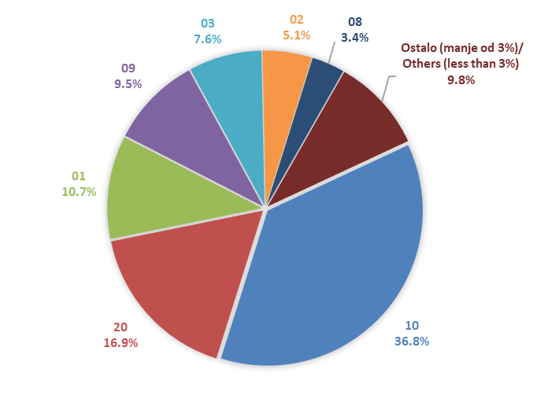

Izvor/Source: ANO/ISA

Sadržaj/Contents

